Gráfico
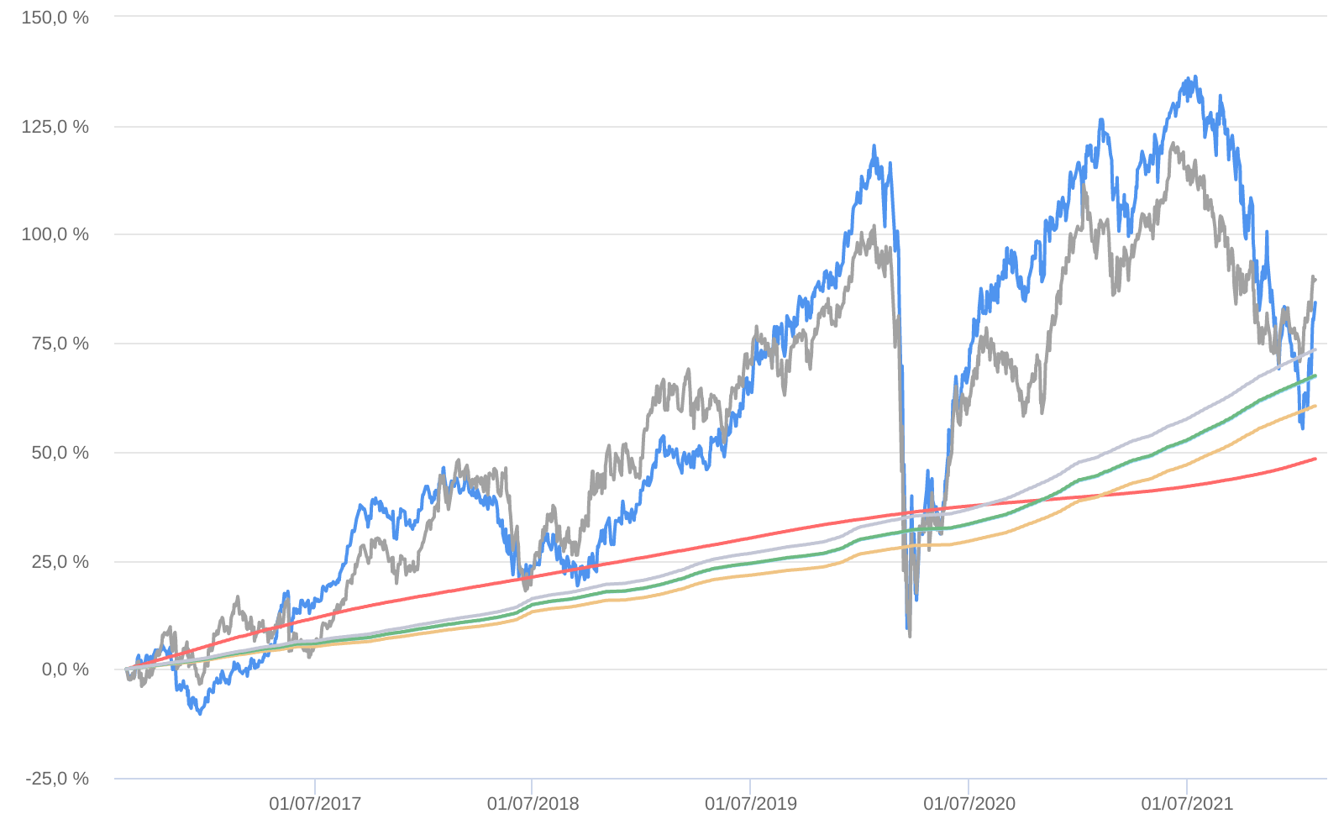
Retorno acumulado - 19/08/2016 até 31/01/2022 (diária)
 | Ativo | Retorno | Retorno YTD*
 | NEO NAVITAS FIC AÇÕES | 84.30 % | 7.77 %
 | Ibovespa | 89.54 % | 6.98 %
 | CDI +1,00% | 48.34 % | 0.82 %
 | Índice INPC +4,00% | 60.50 % | 1.00 %
 | Índice INPC +4,79% | 67.22 % | 1.06 %
 | Índice INPC +4,82% | 67.48 % | 1.07 %
 | Índice INPC +5,500% | 73.46 % | 1.12 %

